Sheet1
Tanggal | Anggota | Aktivitas | Detail Pekerjaan | Tools/AI | Hasil | Kendala | Tindak Lanjut | Bukti
2026-09-09 | Brandon Jeremiah Sutedja Andrew Linardi Rafael Benediktus Lolaroh Michael Aaron Sipahutar | Mendiskusikan topik & konsep awal terkait proyek Sistem Pendukung Keputusan (SPK) dan Data Mining | Mendiskusikan topik & konsep awal terkait proyek Sistem Pendukung Keputusan (SPK) dan Data Mining | Gemini & ChatGPT: untuk brainstorming ide | Kami berhasil mendapatkan topik terkait "Sistem Pendukung Keputusan Rekomendasi Pekerjaan Part-Time yang sesuai bagi Mahasiswa", dimana kami merasa topik tersebut sangat relevan bagi mahasiswa pada masa kini, serta menjadi hal yang menarik dan berguna bagi mahasiswa untuk kedepannya. | Kesulitan menentukan konsep yang sesuai dengan konsep Data Mining & SPK | Mendiskusikan dengan kelompok dan melakukan brainstorming AI, serta melakukan riset terkait referensi topik yang bisa berkaitan dengan SPK dan Data Mining | 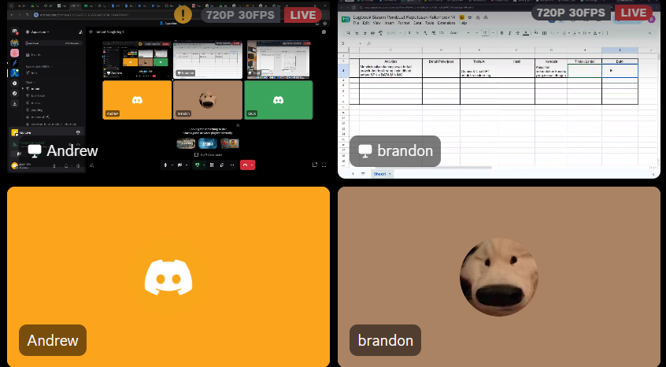
17/09/26 | Brandon Jeremiah Sutedja Andrew Linardi Rafael Benediktus Lolaroh Michael Aaron Sipahutar | Menentukan darimana sumber dataset akan diambil, lalu menentukan juga atribut-atribut apa saja yang dibutuhkan untuk dataset. | Menentukan darimana sumber dataset akan diambil, lalu menentukan juga atribut-atribut apa saja yang dibutuhkan untuk dataset. | Claude, Gemini, Gamma AI, dan Antigravity: Sebagai AI Assitant pada proses pengerjaan | Kami berhasil menemukan dari mana sumber data-data yang akan di olah ini dicari, serta menentukan atribut-atribut apa saja yang sesuai dan dibutuhkan untuk topik yang kami pilih ini | Pada tahap ini, kami tidak mengalami kendala atau permasalahan yang sangat rumit, akan tetapi kami mengalami sedikit keraguan dalam menentukan darimana sumber dataset yang dapat kita gunakan, serta atribut-atribut yang perlu kita ambil dari dataset. | Melanjutkan proses pencarian sumber data melalui riset yang dilakukan bersama kelompok, serta melakukan konsultasi dengan AI untuk membantu memastikan atribut-atribut yang telah dipilih sesuai dengan kebutuhan pada topik ini | 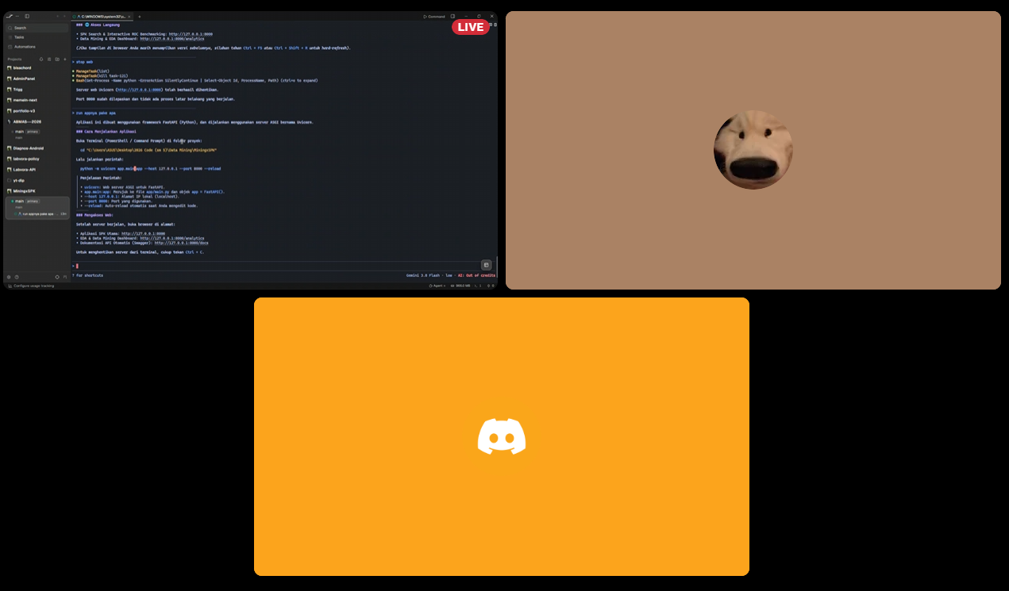 | 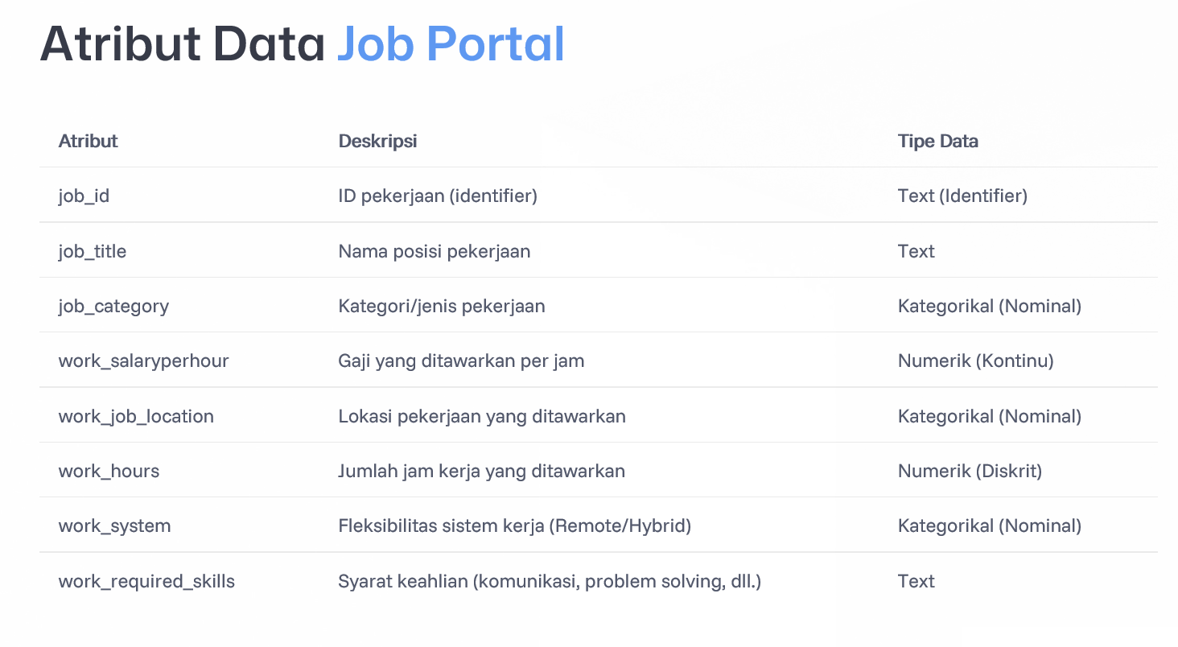 | 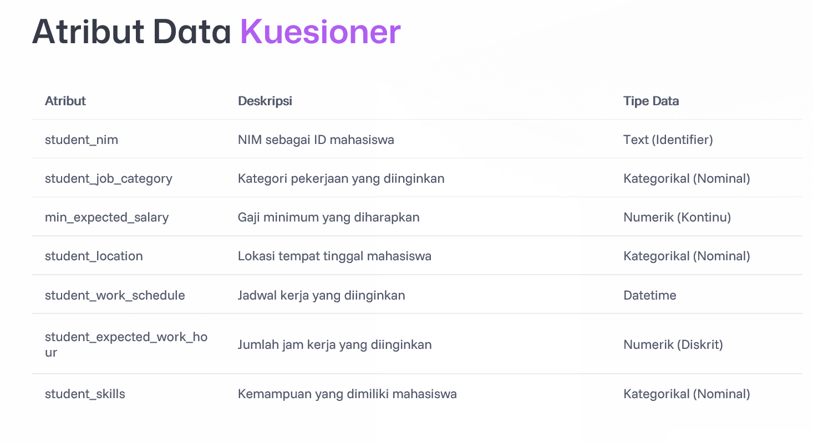
24/09/26 | Brandon Jeremiah Sutedja Andrew Linardi | Mulai mencari serta mengakumulasikan dataset yang kami butuhkan untuk data lowongan pekerjaan dengan melakukan scraping di beberapa Job Portal seperti Loker.id, KitaLulus, Kalibrr, dan terutama Glints. | Dari hasil pengumpulan data yang telah dilakukan, kami mendapat data mentah yang akan dilakukan proses cleaning dengan cara Rule-Based Filtering terhadap kriteria apa saja yang benar-benar dibutuhkan dari dataset tersebut. Pada prosesnya terdapat 7 pipeline yang kami aplikasikan di tahap filtering ini, - Raw Data Awal (data awal yang akan di proses) - Deduplikasi (menghapus data yang sama/duplikat) - Filter Non-Part Time (menyaring pekerjaan yang hanya merupakan Part Time) - Kelayakan Jam Mahasiswa (penyaringan yang menyesuaikan waktu kerja efektif bagi mahasiswa) - Filter Anomali Gaji & Scam (menghindari adanya keanehan atau peluang terjadinya pekerjaan fiktif) - Geografis Jabodetabek/Remote (Memberikan batasan pada Lokasi/Wilayah kerja (Jabodetabek)) - Kelengkapan Atribut & validasi Link (memastikan data pekerjaan yang di ambil memiliki atribut yang sesuai dan memiliki Link yang Valid) | Glints, KitaLulus, Kalibrr, dan Loker.id (untuk mencari data job portal), dan Google Colab/Jupyter Notebook (sebagai EDA (Exploratory Data Analysis) yang dapat menampilkan informasi terkait pengumpulan dataset). | 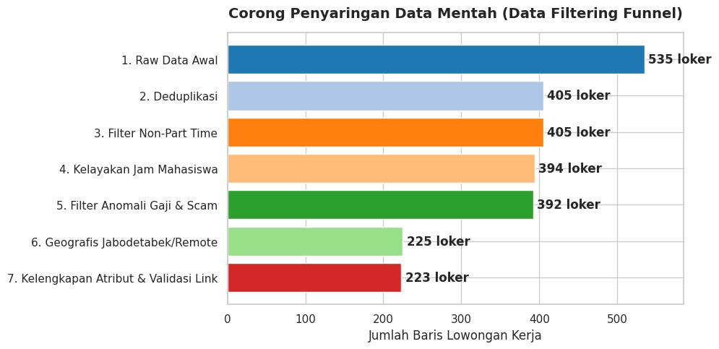 | Kendala yang dialami ialah ketika mencoba melakukan scraping, sebenarnya kami ingin menggunakan beberapa job portal yang lebih umum seperti LinkedIn dan Job Street, namun beberapa job portal tersebut memiliki keterbatasan pada proses pengambilan data. Kami juga sudah mencoba menggunakan cara eksplisit pada job portal tersebut, namun proses tersebut tidak memberikan respon baik sehingga kami mendapatkan hasil yang tidak sesuai. | Menghindari penggunaan job portal seperti LinkedIn dan Job street yang kurang efektif, dengan menggunakan alternatif job portal lain seperti Loker.id, KitaLulus, Kalibrr, dan Glints sebagai opsi yang lebih kompatibel.
2026-01-10 | Brandon Jeremiah Sutedja Andrew Linardi Rafael Benediktus Lolaroh Michael Aaron Sipahutar | Pembuatan Google Form, sebagai Kuesioner yang menjadi sarana untuk mengumpulkan data preferensi kerja part-time dari para mahasiswa | Membuat Google Form sebagai wadah dari Kuesioner yang akan digunakan untuk memperoleh data-data dari para mahasiswa agar dapat diolah menjadi sebuah informasi terkait tema Kerja Paruh Waktu para mahasiswa | Google Form, Whatsapp, Email, dan Media Penyebaran Kuesioner lainnya. | Langsung klik link di bawah ini ya: https://docs.google.com/forms/d/e/1FAIpQLSflm3K65RxzRV9zvIlLIQ76quNc0SUdLDuk8gtnRmcAGEOXBw/viewform?usp=dialog | Kendala yang kami alami ialah pada saat menentukan apa pertanyaan terbaik yang paling mudah dipahami dan efisien bagi para responden, hal ini membutuhkan banyak pertimbangan karena kami ingin memaksimalkan bahwa dengan pertanyaan yang singkat, efektif, dan dapat di isi oleh seluruh mahasiswa. Sehingga hasil yang diberikan dapat memenuhi seluruh kebutuhan untuk pengumpulan data di Proyek ini. | Pada akhirnya kami memutuskan hanya membuat 7 pertanyaan dengan pertanyaan yang mudah dipahami dan mudah diisi oleh seluruh mahasiswa, sehingga tingkat partisipasi responden dapat lebih maksimal dan kebutuhan data proyek terpenuhi secara optimal.
2026-07-10 | Brandon Jeremiah Sutedja Andrew Linardi Rafael Benediktus Lolaroh Michael Aaron Sipahutar | Melanjutkan proses pembuatan persiapan UTS, seperti Docs, SpreadSheet, dan Readme.MD | Menyusun dan melengkapi seluruh berkas dokumentasi serta integrasi data proyek untuk persiapan evaluasi UTS, yang meliputi: Google Docs: Menyusun draf laporan proyek yang mencakup latar belakang, metodologi pengumpulan data (scraping & rule-based filtering), hingga analisis kuesioner mahasiswa. SpreadSheet: Merapikan dan menyusun struktur rekapitulasi dataset lowongan kerja (hasil cleaning) serta tabulasi data respon kuesioner preferensi mahasiswa. Readme.md: Membuat dokumentasi repositori proyek yang memuat deskripsi sistem SPK, struktur direktori/berkas, panduan teknis, dan informasi kelompok. | Google Docs, Google Sheets, Markdown Editor / GitHub, serta Gemini & ChatGPT (sebagai AI Assistant untuk penyusunan struktur dokumentasi, perapian tata bahasa laporan, dan penyelarasan format Markdown). |  | Kendala yang kami alami adalah menjaga konsistensi dan sinkronisasi informasi antardokumen—terutama menyelaraskan data numerik pada SpreadSheet dengan uraian analisis di Google Docs—serta merangkum alur teknis proyek ke dalam Readme.md agar tetap ringkas, padat, dan mudah dipahami saat evaluasi UTS. | Melakukan peninjauan silang (cross-check & peer review) bersama seluruh anggota kelompok untuk memverifikasi kesesuaian data di Docs, SpreadSheet, dan Readme.md, serta memfinalisasi format akhir seluruh berkas sebelum dikumpulkan untuk evaluasi UTS. | 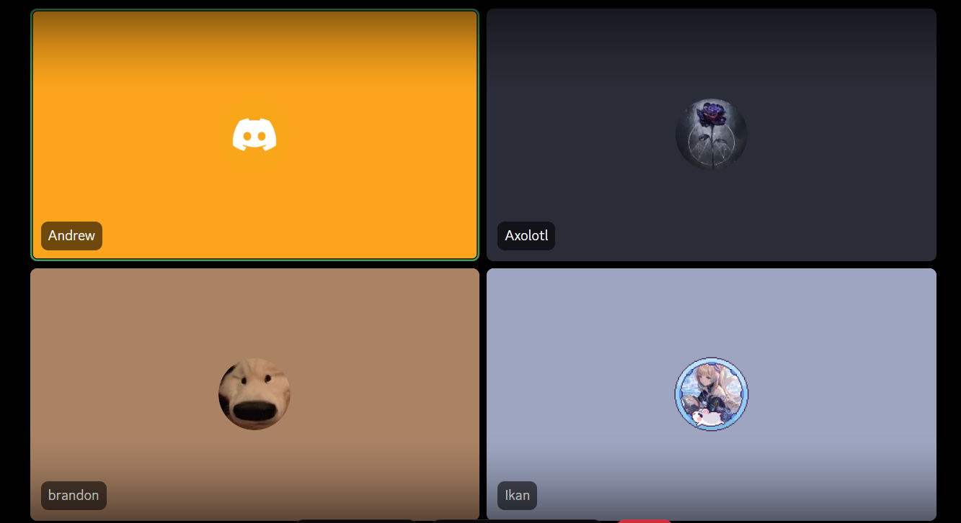
2026-07-10 |  |  |  |  |  |  |  | 